Cover
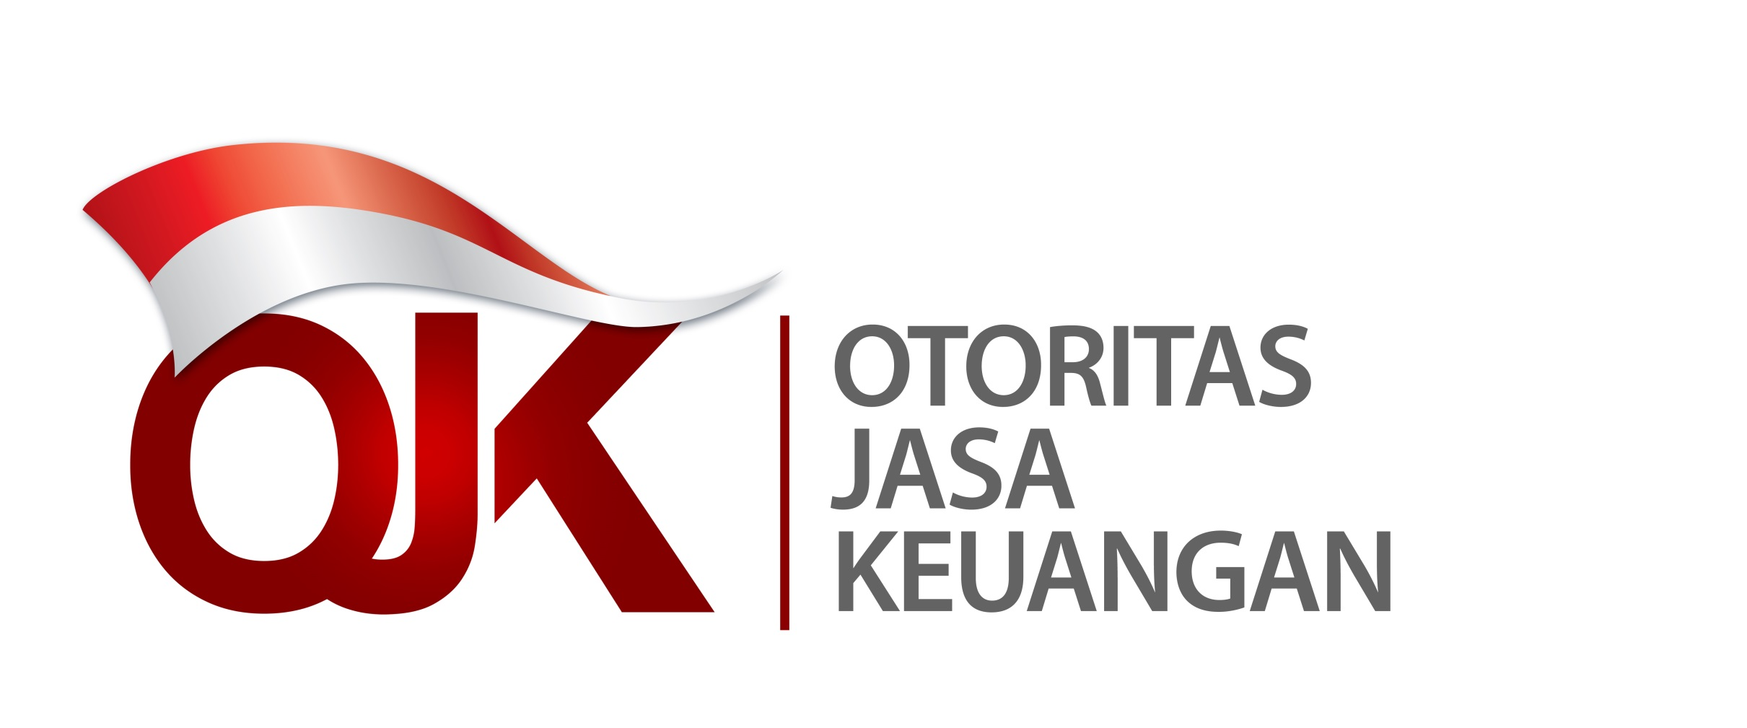

Statistik Lembaga Keuangan Mikro Indonesia
Laporan Empat Bulanan Periode Desember 2023
Indonesia Microfinance Institutions Statistics
Four Monthly Report December 2023

Disclaimer
Disclaimer
Data dan informasi dalam Statistik Lembaga Keuangan Mikro Indonesia ini ditujukan untuk publikasi semata. Otoritas Jasa Keuangan telah berupaya memastikan kualitas data dalam Statistik Lembaga Keuangan Mikro Indonesia ini. Namun demikian, segala kerugian yang timbul akibat penggunaan data/informasi tidak menjadi tanggung jawab Otoritas Jasa Keuangan.
Data and information in these Indonesia Microfinance Institutions Statistics are intended for publication only. Indonesia Financial Services Authority has made efforts to ensure the quality of data in these Indonesia Microfinance Institutions Statistics. However, any losses arising from the use of data/information are not the responsibility of Indonesia Financial Services Authority.

